FCP展示会・商談会シート
ＦＣＰ展示会・商談会シート |  |  |  | 記入日 | 2021 |  |  | 年 |  |  |  |  | ■ 出展企業紹介

 |  |  |  |  | 3 | 月 | 24 | 日 |  |  |  |  | 出展企業名 |  | 株式会社パン・アキモト

 |  |  |  |  |  |  |  |  | 第３.1版
■ 商品特性と取引条件 |  |  |  |  |  |  |  |  |  |  |  |  | 年間売上高 |  | 600百万円 |  | 従業員数 （社員○名、パート○名など） | 60名

商品名 | 上食パン |  |  |  |  |  |  |  |  |  |  |  | 代表者氏名 |  | 代表取締役 秋元 義彦 |  |  | 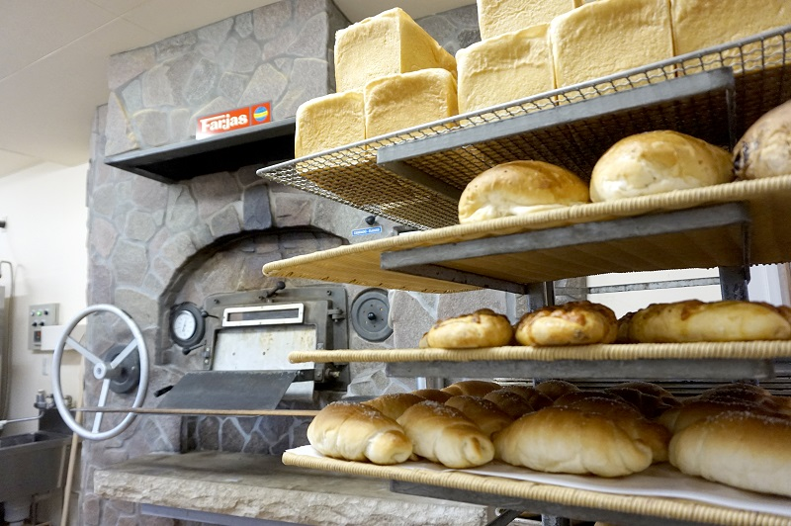 写真

 |  |  |  |  |  |  |  |  |  |  |  |  | メッセージ |  | パンの缶詰を世界で初めて開発。4カ国で特許を取得しました。食品のリユースシステム「救缶鳥」では、数々の賞を受賞しメディアでも多数取り上げられています。これまでに国内外を問わず、多くの被災地や貧困地域に「パンの缶詰」をお届けしています。昨今はコロナ禍で逼迫している地元基幹病院への夜食支援活動など、常に支援活動に取り組んでいます。また栃木県の小麦や農作物等を使用した地産地消商品の開発を推進し、地域の力で作り出す商品開発に取り組んでおります。
提供可能時期 （最もおいしい時期を（ ）内に記載） |  |  | 賞味期限／消費期限 |  |  |  | 賞味期限 |  |  | 消費期限

主原料産地 （漁獲場所等） | 小麦粉：栃木県 |  | JANコード （13桁もしくは８桁）

内容量 |  |  | 希望小売価格 |  |  |  | 税抜 |  |  | 税込（切捨）
 |  |  |  |  |  |  |  |  |  | 税率
1ケースあたり入数 |  |  | 保存温度帯 |  |  |  |  |  |  |  |  |  | ホームページ |  | http://www.panakimoto.com/

発注リードタイム |  |  | 販売エリアの制限 |  |  |  | ◯ 無 ◯ 有→ |  |  |  |  |  | 会社所在地 | 〒 | 329-3147 | 那須塩原市東小屋295-4

最大・最小ケース納品単位 （◎ケース／日 など単位も記載） | 最大 | 最小 | ケースサイズ（重量） |  |  |  | 縦(㌢) × 横(㌢) × 高さ(㌢） |  |  |  |  | 重量（㌔） | 工場等所在地 | 〒 | 329-3147 | 那須塩原市東小屋295-4

認証等 （商品・工場・農場等） | □有機JAS □ISO ※ □HACCP ※ □農業生産工程管理(GAP) ※ |  |  |  |  |  |  |  |  |  |  |  | 担当者 |  |  |  | E - m a i l | info@panakimoto.com

 | □その他(右に記入→) |  |  |  |  |  |  |  |  |  |  |  | T E L |  | 0287-65-3351 |  | F A X | 0287-65-3353
 | ※印のものは、具体的な取得内容を記載 →

ターゲット | 売り先 | □外食 □中食 □商社・卸売 □メーカー □スーパーマーケット □百貨店 □その他小売 □ホテル・宴会・レジャー （□業務用対応可能 □ギフト対応可能 ） □その他 （右に記入→） |  |  |  |  |  |  |  |  |  |  | ■ 生産・製造工程アピールポイント ※農産品の場合は栽培面積・年間収穫量なども記載

 | お客様 （性別・年齢層など）

利用シーン （利用方法・おすすめレシピ等）

商品特徴 | 栃木県産小麦「ゆめかおり」「イワイノダイチ」を独自ブレンド、100％使用しています。 ブレンドすることで食べた際の「口溶け」が非常に滑らかになります。 長時間発酵、熟成させることで最大限に小麦本来の旨味を引き出しました。 材料一つ一つにもこだわり北海道産の「バター」「生クリーム」を使用しています。無添加にもこだわり、 毎日安心して食べられる食パンを目指しました。

 |  |  |  |  |  |  |  |  |  |  |  |  | 写 真
 |  |  |  |  |  |  |  |  |  |  |  |  | 写真 |  |  | 写真 |  | 写真
■ 商品写真

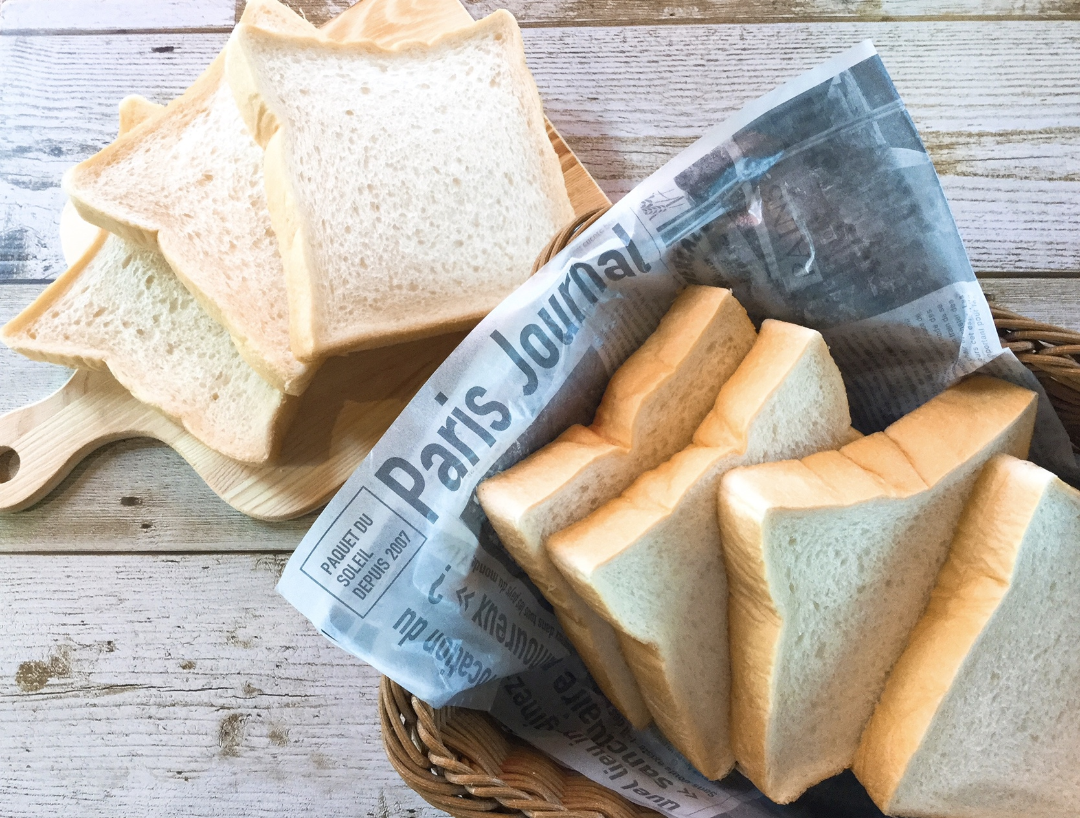 写真 商品の全体がわかる写真を貼付 |  |  | 一括表示 （現物の写真を字が読めるように画像で貼付）

 |  |  |  |  |  |  |  |  |  |  |  |  | ■ 品質管理情報

 |  |  |  |  |  |  |  |  |  |  |  |  | 商品検査の有無 |  | ◯ 無 ◯ 有→具体的に

 |  |  |  |  |  |  |  |  |  |  |  |  | 衛生管理への取組 |  | 生産・製造 工程の管理

 |  |  | ア レ ル ギ ー 表 示 （ 特 定 原 材 料 ） ※使用している項目には☑が入っています。 |  |  |  |  |  |  |  |  |  |  |  | 従業員の管理

 |  |  | 表示義務有 |  | □えび □かに ☑小麦 □そば ☑卵 ☑乳 □落花生
 |  |  |  |  |  |  |  |  |  |  |  |  |  |  | 施設設備の管理
 |  |  | 表示を奨励 （任意表示） |  | □あわび □いか □いくら □オレンジ □カシューナッツ □キウイフルーツ □牛肉 □くるみ □ごま □さけ □さば □大豆 □鶏肉 □バナナ □豚肉 □まつたけ □もも □やまいも □りんご □ゼラチン □アーモンド

 |  |  |  |  |  |  |  |  |  |  |  |  | 危 機 管 理 体 制 |  | 担当者連絡先 | 担当者名または 担当部署名 |  | 連絡先

 |  |  | 備考 |  | （当商品以外にアレルゲンを扱っている場合はその旨を記入） |  |  |  |  |  |  |  |  |  | 危機管理に関する対応や生産物賠償責任保険(PL保険)の加入など

※今後ＦＣＰ事務局がシート普及拡大のためにセミナー等で掲載内容の紹介を行うことについて 右欄に○をして下さい。（無記入の場合は紹介しません。） |  |  |  |  |  |  |  |  |  |  | 承諾 ・ 拒否 |  | このシートは農林水産省フード・コミュニケーション・プロジェクト（FCP）により、作成されました。詳しくはhttp://www.maff.go.jp/j/shokusan/fcp/index.htmlをご覧下さい。

